关系图
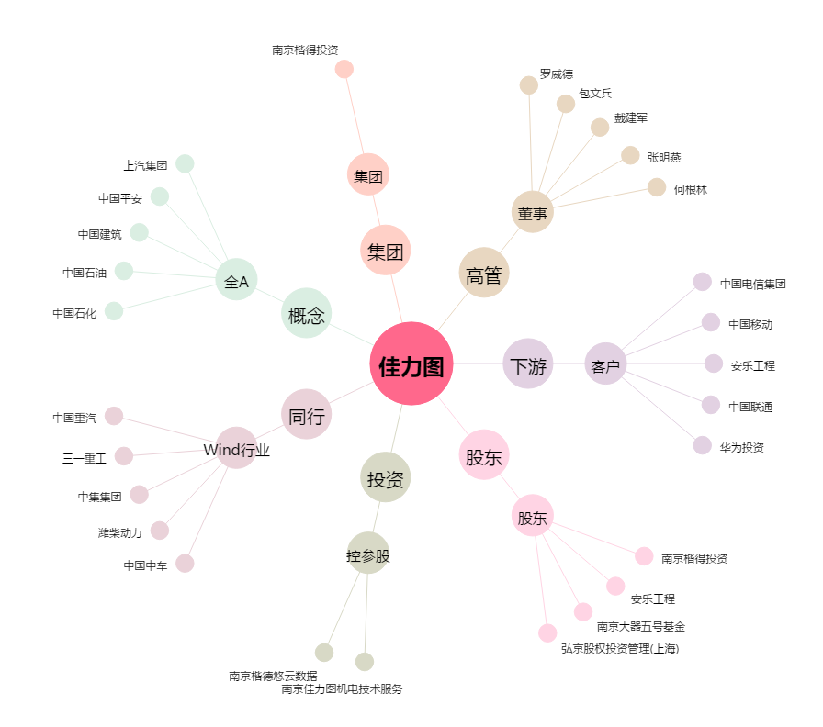
佳力图[603912.SH] - 关系概览图

